Blad1
PTA | AFD. + | MARTINUSCOLLEGE H/V | PROGRAMMA VAN TOETSING EN AFSLUITING 2012-2013 |  |  |  |  |  |  | KLIK HIER VOOR INFO
 | LRJR. | VAKNAAM + VAKCODE | IN | HER- | SOORT PTA | SCH.JR. | START % |  | DATUM | Onderdeel | basispakket |  | Weging SE:PO | AUTEUR
TOETS | AG 6 | natuurkunde - nat | TOETS- | KANS- | nieuw | 2011-2012 |  |  | 2012-12-08 | SE/PO | altijd toegelaten |  | 70/30 | bac
NR. | Toetscode | LEERSTOFOMSCHRIJVING | WEEK? | BAAR? | TOETSWIJZE | BLOK | Weging |  | DUUR |  | HULPMIDDELEN | HULPMIDDELEN | HULPMIDDELEN | FACILITEITEN
1 | PO9 | Practicumtoets | ja | nee | practicum | 10 | 3 |  | 120 | PO | Binas 5e druk | grafische rekenmachine
2 | SE 3 | SE: H 3, 7, 9,10, 15, 19 | ja | ja | schriftelijk | 9 | 15 |  | 100 | SE | Binas 5e druk | grafische rekenmachine
3 | SE 4 | SE: H1,4, 5,6, 12,16,17 | ja | ja | schriftelijk | 10 | 20 |  | 100 | SE | Binas 5e druk | grafische rekenmachine
4 | SE 5 | SE: H2,11, 13,14, 18,20 | ja | ja | schriftelijk | 11 | 25 |  | 100 | SE | Binas 5e druk | grafische rekenmachine
 |  |  |  |  |  |  | 60
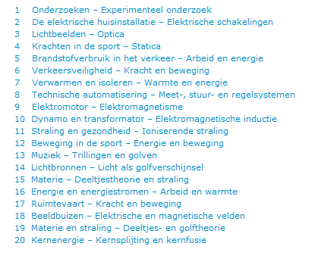
5 |  | Leerjaar 4 (2010-2011)
6 | PO1 | Verband bepalen tussen twee grootheden |  |  |  |  | 1 |  |  | PO
7 | PO2 | Elektriciteit |  |  |  |  | 1 |  |  | PO
8 | PO3 | Statica |  |  |  |  | 2 |  |  | PO
9 | PO4 | Warmte |  |  |  |  | 2 |  |  | PO
10 | SE1 | Leerjaar 4 (1011) |  |  |  |  | 15 |  |  | SE
11
12 |  | Leerjaar 5 (2011-2012)
 | SE2 | Leerjaar 5 (1112) |  |  |  |  | 25 |  |  | SE
14 | PO5 | Videometen: beweging |  |  |  |  | 2 | 1 |  | PO
15 | PO6 | Roulatiepracticum |  |  |  |  | 3 | 2 |  | PO
 | Po7 | Zelfstandig onderzoek gedurende AG5 |  |  |  |  | 3 |  |  | PO
16 | PO8 | Speeltuin |  |  |  |  | 2 |  |  | PO
17

